Sheet1
 | 用户授权说明
用户授权 | 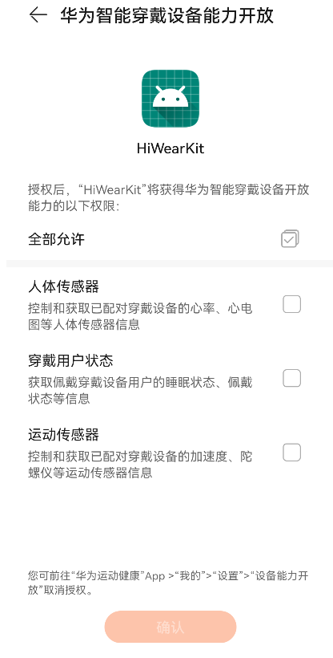 说明： 1. 提供获取用户授权的界面截图及界面操作路径的文字描述（手机应用类型为安卓和鸿蒙时，设备基础信息权限和消息通知权限为默认授予权限无需提供） 2. （可选）提供用户修改授权的界面截图及界面操作路径的文字描述

